상품제안서
시그니엠 모던 내열 유리컵 | 상품코드: S41960

 |  |  |  |  |  |  | 02-713-8555 | www.synergygift.co.kr
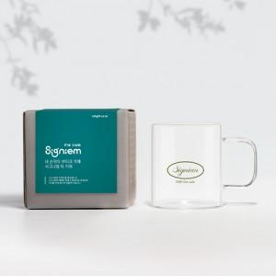 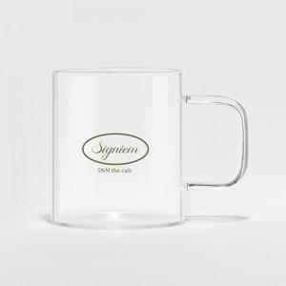

【상세/제작정보】 | <p><span style="font-size: 14pt;">※ </span><span style="font-size: 18.6667px;">브랜딩 커스텀 디자인 비용 별도 문의 바랍니다.</span><span style="font-size: 14pt;">​</span></p><p>&nbsp;</p><p><span style="font-size: 14pt;">※ 기본수량 미만 발주 진행시 별도 문의 바랍니다.</span></p><p><span style="font-size: 14pt;">※ 운임비 별도 발생 됩니다.</span>&nbsp;</p>

【인쇄/포장옵션】 | 실크, 풀칼라 / 포장지포장

【공급단가】 | 수량 | 100~ | 300~ | 1,000~ | 3,000~ | 5,000~
*VAT별도 | 단가 | 5,330원 | 5,240원 | 5,120원 | 4,920원 | 4,710원

【상품 URL】 | https://www.synergygift.co.kr:443/src/goods_detail.php?gdno=41960

